Signed
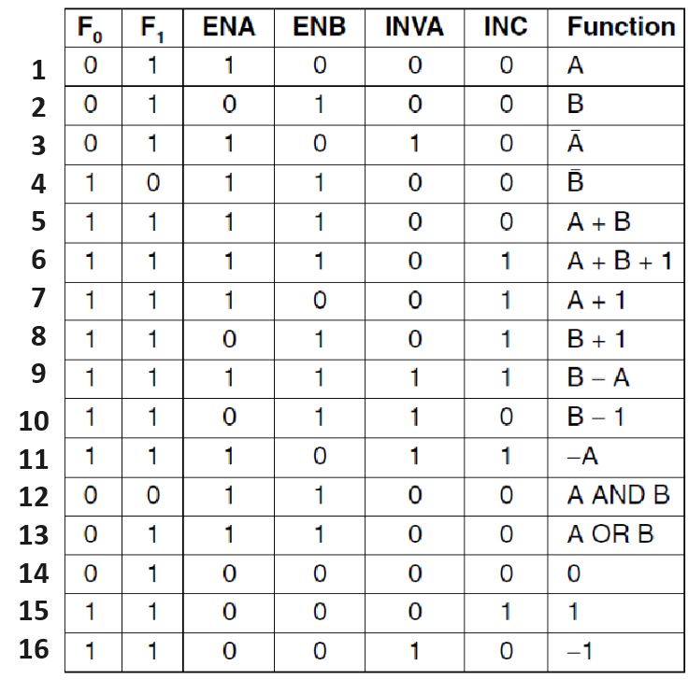
 |  |  | A = | -41 | 11010111
 |  |  | B = | -32 | 11100000
0 | 00000000
1 | 00000001
2 | 00000010 |  |  |  | F0 | F1 | ENA | ENB | INVA | INC | Res(Binary) | Res(decimal)
3 | 00000011 |  |  | 1 | 0 | 1 | 1 | 0 | 0 | 0 | 1101 0111 | -41
4 | 00000100 |  |  | 2 | 0 | 1 | 0 | 1 | 0 | 0 | 1110 0000 | -32
5 | 00000101 |  |  | 3 | 0 | 1 | 1 | 0 | 1 | 0 | 0010 1000 | 40
6 | 00000110 |  |  | 4 | 1 | 0 | 1 | 1 | 0 | 0 | 0001 1111 | 31
7 | 00000111 |  |  | 5 | 1 | 1 | 1 | 1 | 0 | 0 | 1011 0111 | -73
8 | 00001000 |  |  | 6 | 1 | 1 | 1 | 1 | 0 | 1 | 1011 1000 | -72
9 | 00001001 |  |  | 7 | 1 | 1 | 1 | 0 | 0 | 1 | 1101 1000 | -40
10 | 00001010 |  |  | 8 | 1 | 1 | 0 | 1 | 0 | 1 | 1110 0001 | -31
11 | 00001011 |  |  | 9 | 1 | 1 | 1 | 1 | 1 | 1 | 0000 1001 | 9
12 | 00001100 |  |  | 10 | 1 | 1 | 0 | 1 | 1 | 0 | 1101 1111 | -33
13 | 00001101 |  |  | 11 | 1 | 1 | 1 | 0 | 1 | 1 | 0010 1001 | 41
14 | 00001110 |  |  | 12 | 0 | 0 | 1 | 1 | 0 | 0 | 1100 0000 | -64
15 | 00001111 |  |  | 13 | 0 | 1 | 1 | 1 | 0 | 0 | 1111 0111 | -9
16 | 00010000 |  |  | 14 | 0 | 1 | 0 | 0 | 0 | 0 | 0000 0000 | 0
17 | 00010001 |  |  | 15 | 1 | 1 | 0 | 0 | 0 | 1 | 0000 0001 | 1
18 | 00010010 |  |  | 16 | 1 | 1 | 0 | 0 | 1 | 0 | 1111 1111 | -1
19 | 00010011
20 | 00010100
21 | 00010101
22 | 00010110
23 | 00010111
24 | 00011000
25 | 00011001
26 | 00011010
27 | 00011011
28 | 00011100
29 | 00011101
30 | 00011110
31 | 00011111
32 | 00100000
33 | 00100001
34 | 00100010
35 | 00100011
36 | 00100100
37 | 00100101
38 | 00100110
39 | 00100111
40 | 00101000
41 | 00101001
42 | 00101010
43 | 00101011
44 | 00101100
45 | 00101101
46 | 00101110
47 | 00101111
48 | 00110000
49 | 00110001
50 | 00110010
51 | 00110011
52 | 00110100
53 | 00110101
54 | 00110110
55 | 00110111
56 | 00111000
57 | 00111001
58 | 00111010
59 | 00111011
60 | 00111100
61 | 00111101
62 | 00111110
63 | 00111111
64 | 01000000
65 | 01000001
66 | 01000010
67 | 01000011
68 | 01000100
69 | 01000101
70 | 01000110
71 | 01000111
72 | 01001000
73 | 01001001
74 | 01001010
75 | 01001011
76 | 01001100
77 | 01001101
78 | 01001110
79 | 01001111
80 | 01010000
81 | 01010001
82 | 01010010
83 | 01010011
84 | 01010100
85 | 01010101
86 | 01010110
87 | 01010111
88 | 01011000
89 | 01011001
90 | 01011010
91 | 01011011
92 | 01011100
93 | 01011101
94 | 01011110
95 | 01011111
96 | 01100000
97 | 01100001
98 | 01100010
99 | 01100011
100 | 01100100
101 | 01100101
102 | 01100110
103 | 01100111
104 | 01101000
105 | 01101001
106 | 01101010
107 | 01101011
108 | 01101100
109 | 01101101
110 | 01101110
111 | 01101111
112 | 01110000
113 | 01110001
114 | 01110010
115 | 01110011
116 | 01110100
117 | 01110101
118 | 01110110
119 | 01110111
120 | 01111000
121 | 01111001
122 | 01111010
123 | 01111011
124 | 01111100
125 | 01111101
126 | 01111110
127 | 01111111
128 | 10000000 | -128
129 | 10000001 | -127
130 | 10000010 | -126
131 | 10000011 | -125
132 | 10000100 | -124
133 | 10000101 | -123
134 | 10000110 | -122
135 | 10000111 | -121
136 | 10001000 | -120
137 | 10001001 | -119
138 | 10001010 | -118
139 | 10001011 | -117
140 | 10001100 | -116
141 | 10001101 | -115
142 | 10001110 | -114
143 | 10001111 | -113
144 | 10010000 | -112
145 | 10010001 | -111
146 | 10010010 | -110
147 | 10010011 | -109
148 | 10010100 | -108
149 | 10010101 | -107
150 | 10010110 | -106
151 | 10010111 | -105
152 | 10011000 | -104
153 | 10011001 | -103
154 | 10011010 | -102
155 | 10011011 | -101
156 | 10011100 | -100
157 | 10011101 | -99
158 | 10011110 | -98
159 | 10011111 | -97
160 | 10100000 | -96
161 | 10100001 | -95
162 | 10100010 | -94
163 | 10100011 | -93
164 | 10100100 | -92
165 | 10100101 | -91
166 | 10100110 | -90
167 | 10100111 | -89
168 | 10101000 | -88
169 | 10101001 | -87
170 | 10101010 | -86
171 | 10101011 | -85
172 | 10101100 | -84
173 | 10101101 | -83
174 | 10101110 | -82
175 | 10101111 | -81
176 | 10110000 | -80
177 | 10110001 | -79
178 | 10110010 | -78
179 | 10110011 | -77
180 | 10110100 | -76
181 | 10110101 | -75
182 | 10110110 | -74
183 | 10110111 | -73
184 | 10111000 | -72
185 | 10111001 | -71
186 | 10111010 | -70
187 | 10111011 | -69
188 | 10111100 | -68
189 | 10111101 | -67
190 | 10111110 | -66
191 | 10111111 | -65
192 | 11000000 | -64
193 | 11000001 | -63
194 | 11000010 | -62
195 | 11000011 | -61
196 | 11000100 | -60
197 | 11000101 | -59
198 | 11000110 | -58
199 | 11000111 | -57
200 | 11001000 | -56
201 | 11001001 | -55
202 | 11001010 | -54
203 | 11001011 | -53
204 | 11001100 | -52
205 | 11001101 | -51
206 | 11001110 | -50
207 | 11001111 | -49
208 | 11010000 | -48
209 | 11010001 | -47
210 | 11010010 | -46
211 | 11010011 | -45
212 | 11010100 | -44
213 | 11010101 | -43
214 | 11010110 | -42
215 | 11010111 | -41
216 | 11011000 | -40
217 | 11011001 | -39
218 | 11011010 | -38
219 | 11011011 | -37
220 | 11011100 | -36
221 | 11011101 | -35
222 | 11011110 | -34
223 | 11011111 | -33
224 | 11100000 | -32
225 | 11100001 | -31
226 | 11100010 | -30
227 | 11100011 | -29
228 | 11100100 | -28
229 | 11100101 | -27
230 | 11100110 | -26
231 | 11100111 | -25
232 | 11101000 | -24
233 | 11101001 | -23
234 | 11101010 | -22
235 | 11101011 | -21
236 | 11101100 | -20
237 | 11101101 | -19
238 | 11101110 | -18
239 | 11101111 | -17
240 | 11110000 | -16
241 | 11110001 | -15
242 | 11110010 | -14
243 | 11110011 | -13
244 | 11110100 | -12
245 | 11110101 | -11
246 | 11110110 | -10
247 | 11110111 | -9
248 | 11111000 | -8
249 | 11111001 | -7
250 | 11111010 | -6
251 | 11111011 | -5
252 | 11111100 | -4
253 | 11111101 | -3
254 | 11111110 | -2
255 | 11111111 | -1

